FIche produit TCR-102
 | Fiche info produit (Marketing)

Code article ALDI |  | 5014341
Déno Aldi |  | TECHWOOD CUISEUR RIZ
Fournisseur |  | SOTECH

Deno Pub |  | CUISEUR RIZ 1 LITRE - 400W
Marque |  | TECHWOOD TCR-102
EAN |  | 3760196090984
Desciption article / Assortiment |  | Cuve amovible Couvercle en verre Poignées isolantes Témoin de cuisson Position Cuisson ou Maintien au chaud Témoin de chauffe plat Livré avec Spatule et Bol Doseur Alimentation : 230V ~ / 50Hz
Plus produit à mettre en avant |  | PUISSANCE 400W POSITION CUISSON OU MAINTIEN AU CHAUD LIVRÉE AVEC SPATULE ET BOL DOSEUR
Logo ( Age / Made in .. ) |  | Made in China
Garantie |  | 2ans
Photo |  | 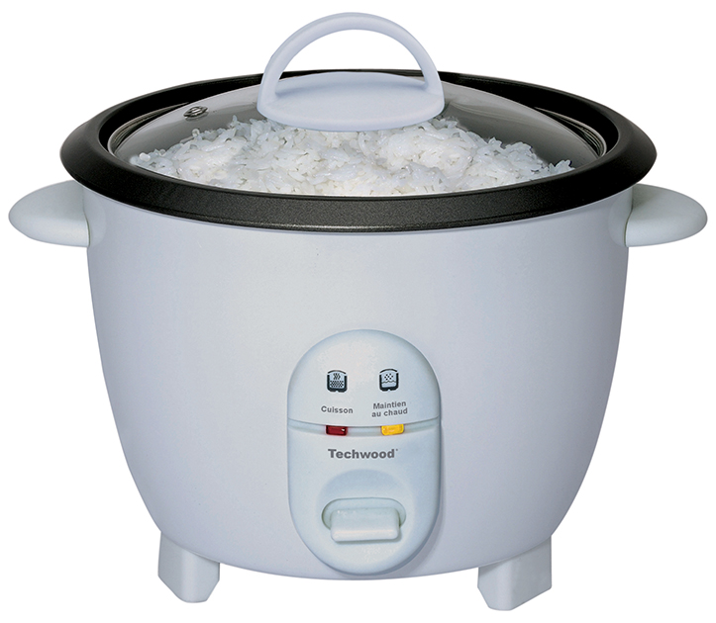
PMC
Contribution recyclage |  | Pas inclus dans le prix

FIche produit TCR-106
 | Fiche info produit (Marketing)

Code article ALDI |  | 5014341
Déno Aldi |  | TECHWOOD CUISEUR RIZ
Fournisseur |  | SOTECH

Deno Pub |  | CUISEUR RIZ 1 LITRE - 400W
Marque |  | TECHWOOD TCR-102
EAN |  | 3760196094708
Desciption article / Assortiment |  | Cuve amovible Couvercle en verre Poignées isolantes Témoin de cuisson Position Cuisson ou Maintien au chaud Témoin de chauffe plat Livré avec Spatule et Bol Doseur Alimentation : 230V ~ / 50Hz
Plus produit à mettre en avant |  | PUISSANCE 400W POSITION CUISSON OU MAINTIEN AU CHAUD LIVRÉE AVEC SPATULE ET BOL DOSEUR
Logo ( Age / Made in .. ) |  | Made in China
Garantie |  | 2ans
Photo |  | 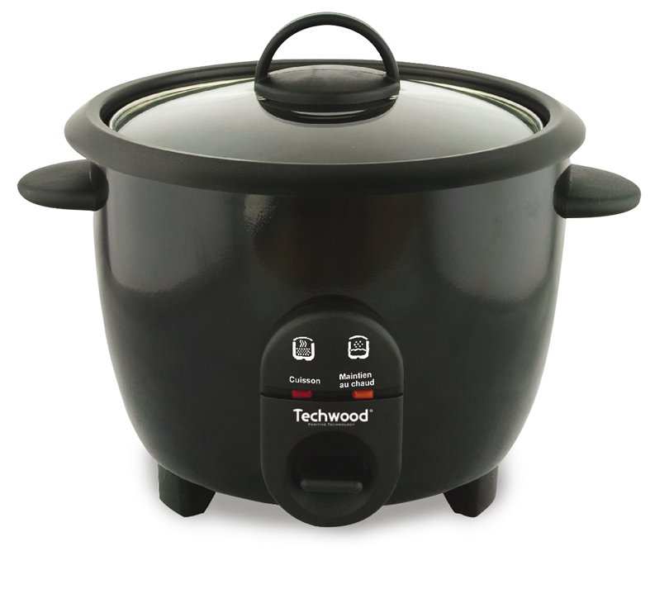
PMC
Contribution recyclage |  | Pas inclus dans le prix

